상품제안서
도킹형 접이식 단자 아이히팅 손난로보조배터리 5000mAh | 상품코드: S38206

 |  |  |  |  |  |  | 02-713-8555 | www.synergygift.co.kr
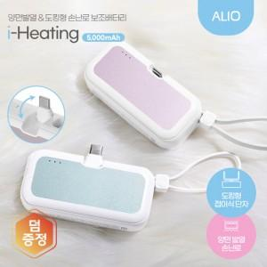

【상세/제작정보】 | 양면발열 손난로, 접이식 도킹 충전단자, C타입&8핀 동시 충전가능, 배터리잔량표시

【인쇄/포장옵션】 | 레이저 / 포장지포장

【공급단가】 | 수량 | 50~ | 100~ | 500~ | 1,000~ | 3,000~
*VAT별도 | 블루 | 10,100원 | 9,850원 | 9,200원 | 9,050원 | 8,900원
 | 핑크 | 10,100원 | 9,850원 | 9,200원 | 9,050원 | 8,900원

【상품 URL】 | https://www.synergygift.co.kr:443/src/goods_detail.php?gdno=38206

